Infografika
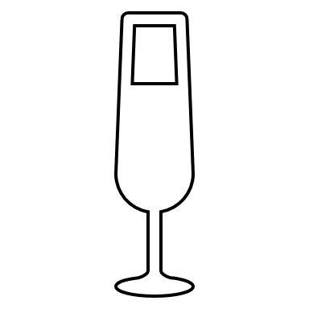
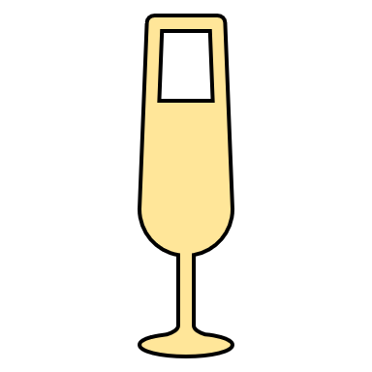
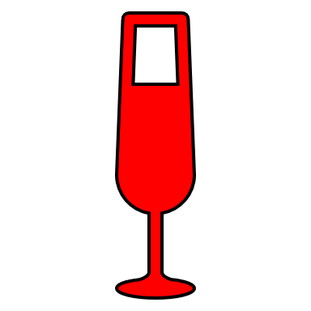
 | Bíle víno | Červené víno
Prodej | 70% | 30%
Celkem | 100% | 100%

Infografika řešení
 | Bíle víno | Červené víno
Prodej | 60% | 40%
Celkem | 100% | 100%

